Datos personales
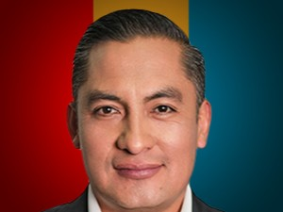

Nombres: | Fidel Ángel
Apellidos: | Chamba Vozmediano
Facebook: | https://www.facebook.com/fidelchambaec
Twitter:
Descripción: | Postulante a Vocal del Consejo Nacional Electoral

